상품제안서
[테팔] 비스트로 프라이팬 2종 세트 (fp 26+wok 28) | 상품코드: F29636

 |  |  |  |  |  |  | 02-412-0044 | www.easy1.co.kr
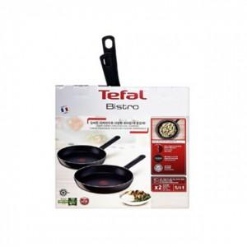

【상세/제작정보】 | 스티커 제작및 부착 비용 별도 문의.

【인쇄/포장옵션】 | / 포장불가능

【공급단가】 | 수량 | 12~ | 50~ | 100~ | 300~ | 500~
*VAT별도 | 단가 | 42,190원 | 41,540원 | 40,560원 | 38,940원 | 37,320원

【상품 URL】 | https://dev.easy1.co.kr:443/src/goods_detail.php?gdno=29636

